作成マニュアル
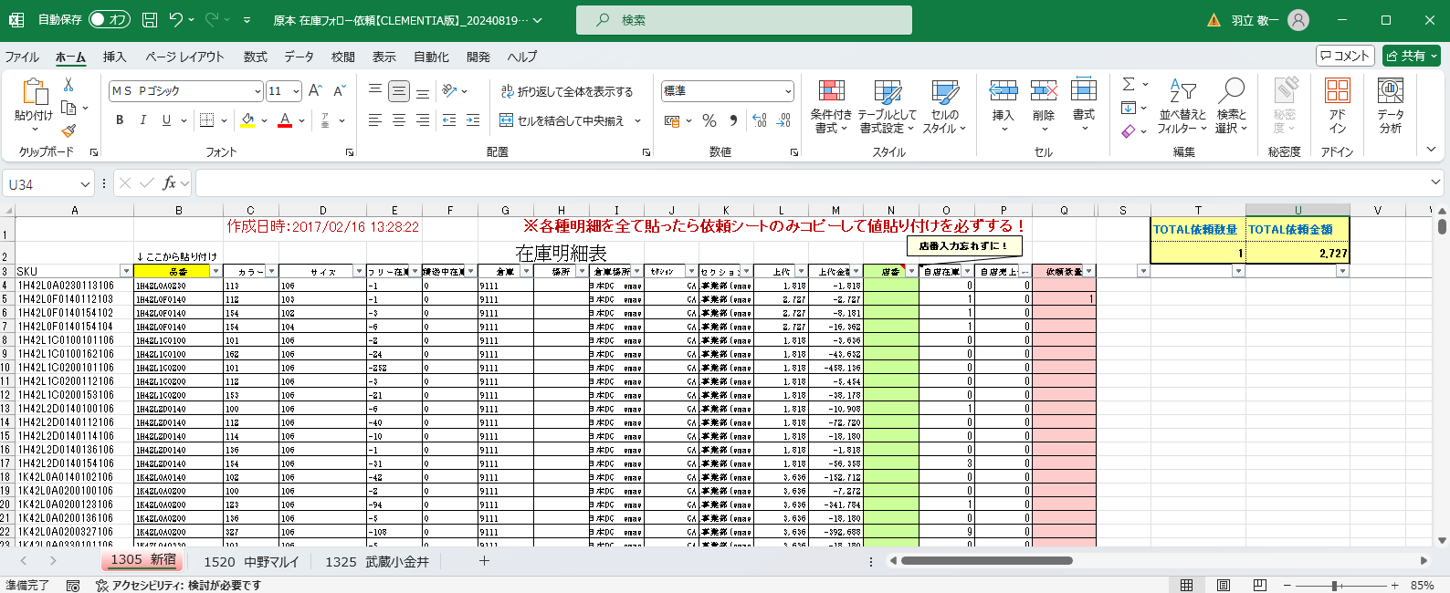
フォロー依頼 作成マニュアル
※注意 貼り付けをする際には必ず下まで貼り付けできているか、数式が最後まで反映されているか確認してください。
 | ※CSV表示時に下記ダイアログが表示されることがありますが、「変換しない」をクリックしてください。
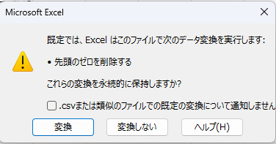

①自店分の在庫明細表を出力、貼り付け 【タブ：自店在庫】※必ず”ここから貼り付け”に沿ってはり、数式が一番下まで反映されているかチェック！
②自店の管轄ロジの在庫明細を出力（検索後、東西いずれかの出庫可能倉庫の在庫明細が出力されます）、貼り付け 【タブ：依頼シート】※必ず”ここから貼り付け”に沿ってはり、数式が一番下まで反映されているかチェック！

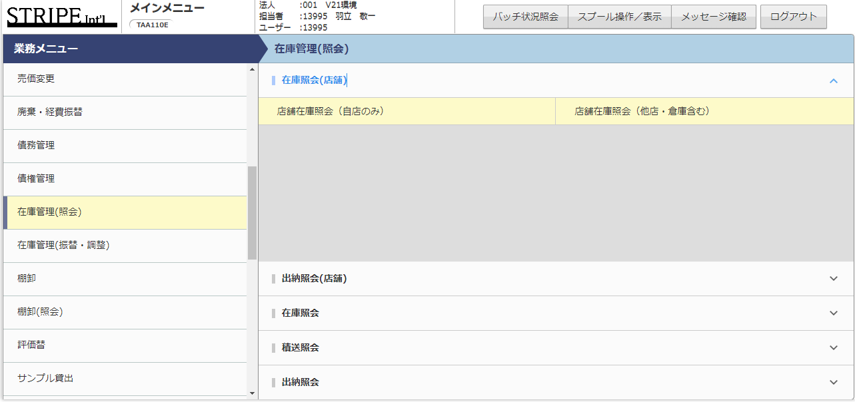
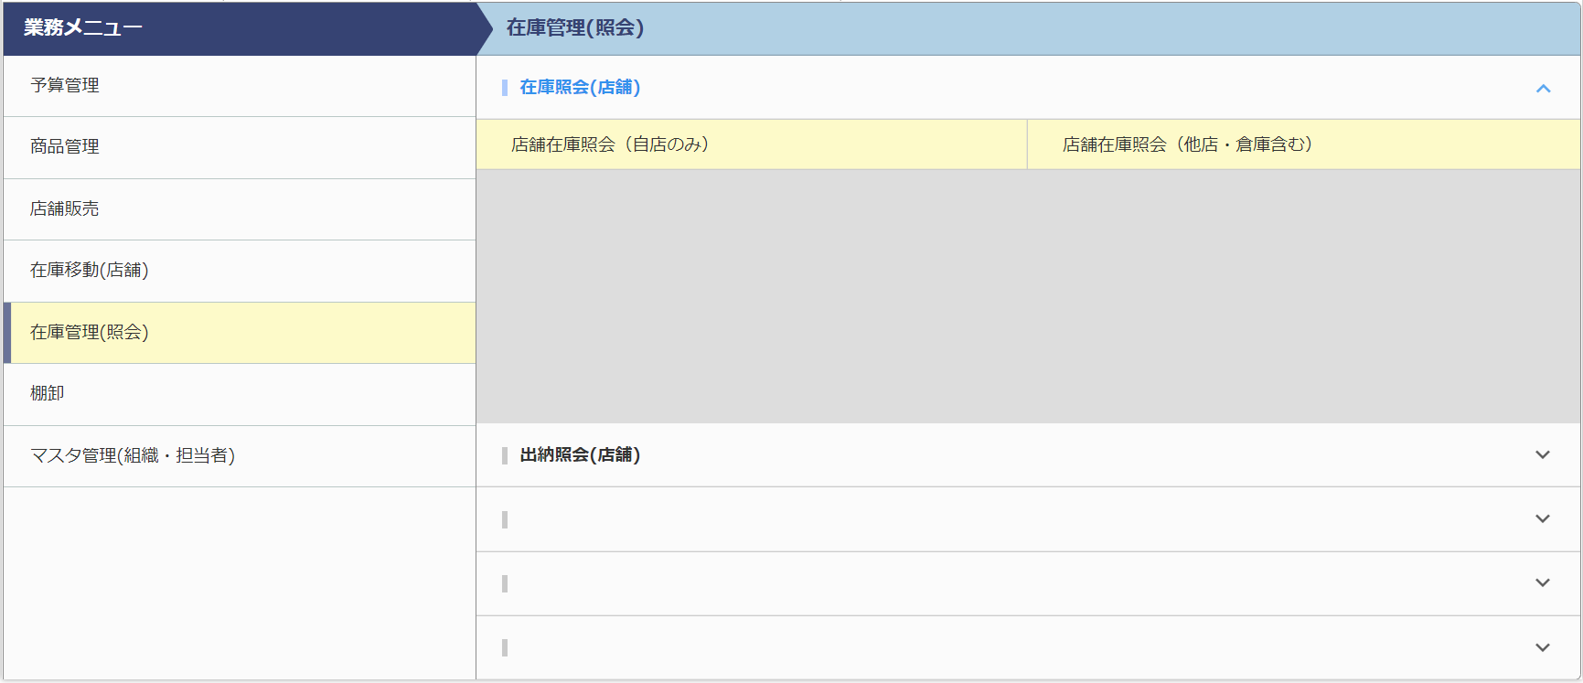

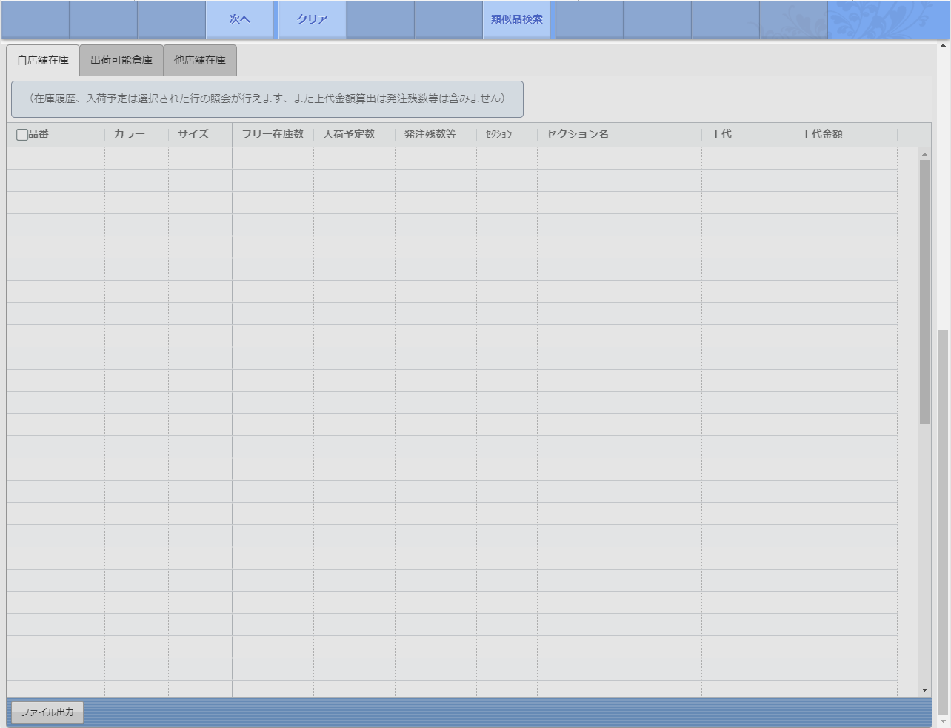
①自店在庫
②ロジ（DC）在庫

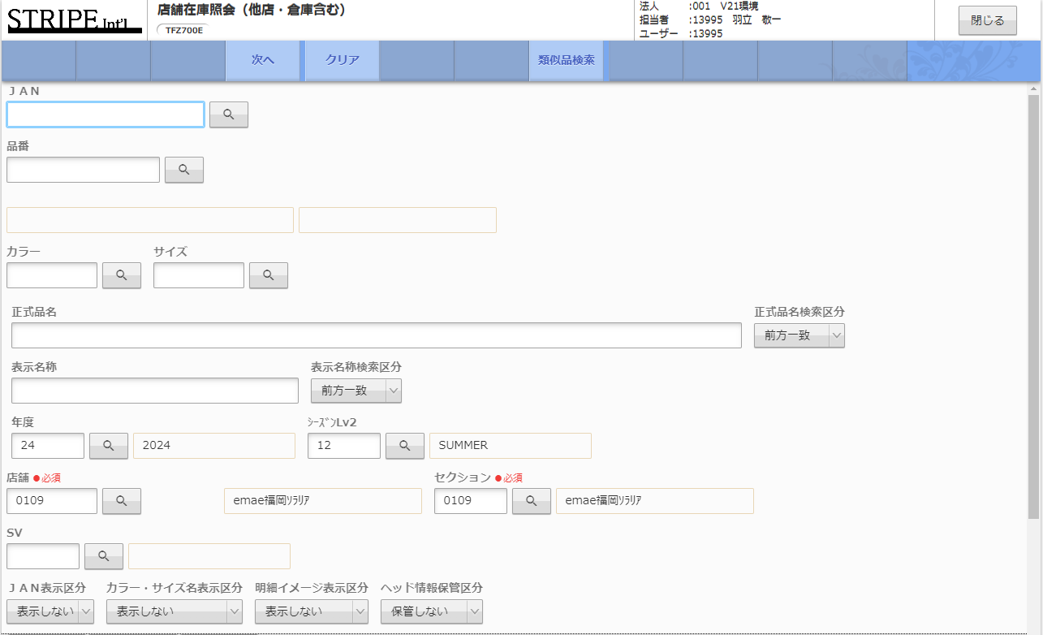

③店舗売上明細照会をクリックし自店の売上伝票を出力、貼り付け【タブ：売上伝票CSV(自店)】※必ず”ここから貼り付け”に沿ってはり、数式が一番下まで反映されているかチェック！
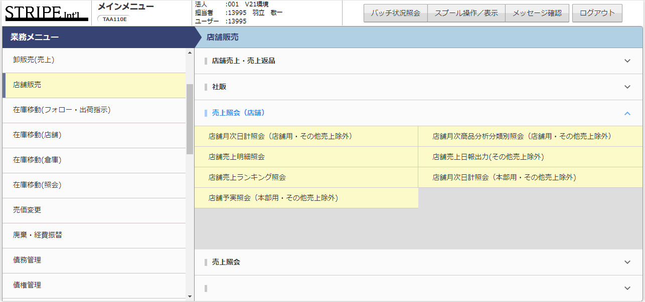
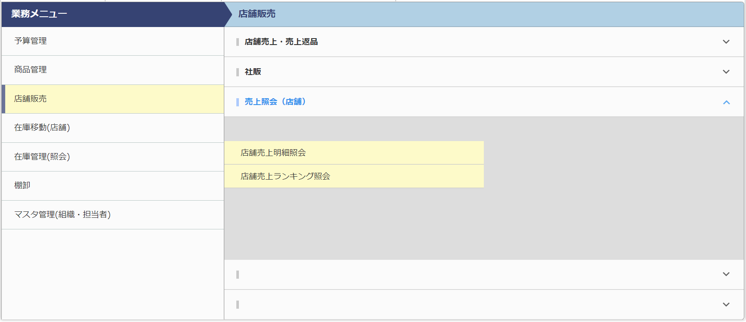

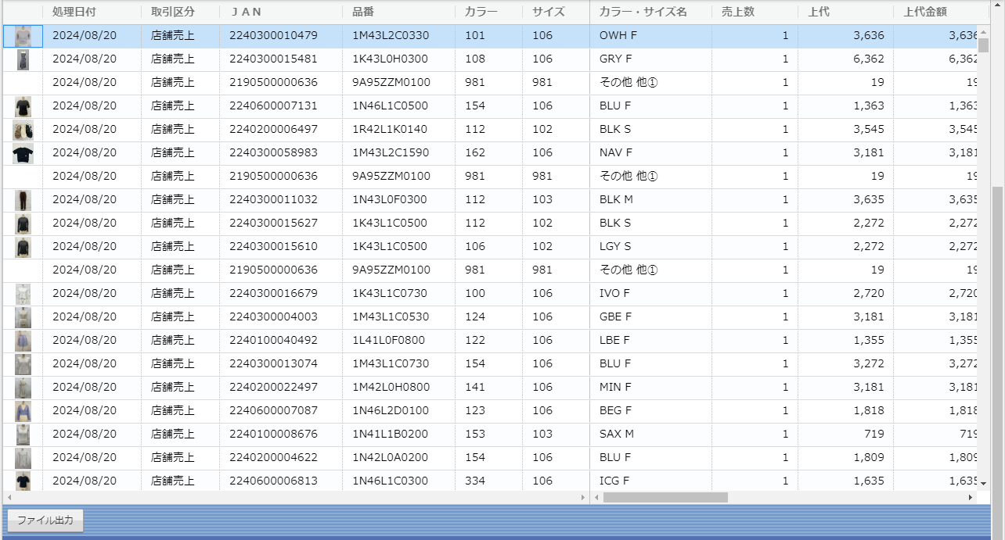
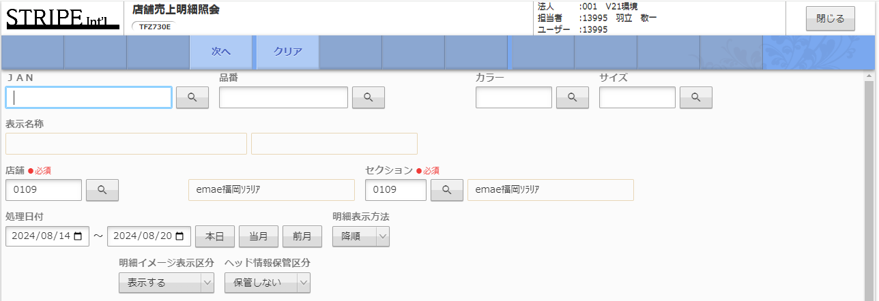

売上伝票CSVは項目が多いので、出力されたエクセルの【セルA1】を選択し、＜Ctrlキー＋Shiftキー＞を押しながら＜矢印キーの→↓＞を順番に押して一気に選択したあとに、コピーをすると時短です！

処理日付は直近１週間の日付を入れる

④全て貼り終わったら【タブ：依頼シート】に依頼したい数量を入力。
フィルタがかかっているので、自店在庫が無いものや自店で売れているものを絞って入力できます。
TOTAL数量が表示されるので納品パッキン数の計算に使用してください。

⑤入力が終わったら縦(行)の3番目をクリック。 ※図の青〇(3行目が選択される)
＜Ctrlキー＋Shiftキー＋L＞を押してフィルタを解除。
左上の長方形をクリック。 ※図の緑〇
シートが全選択されるのでコピーしてそのまま値貼り付け ☞ |  | ※値貼り付けすると、TOTAL依頼数量、依頼金額は動かなくなります。
青○をクリック、＜Ctrlキー＋Shiftキー＋L＞を押してフィルタをかける。
フィルタで依頼数量欄に数字が入っているもののみを表示。
店番を入力して提出。

⑥SVの方へ
下記をチェックして提出してください。
☑ TOTAL数量を確認し、受入可能か。
☑ 店番が入っているか。
複数店舗分依頼する場合は、タブで分けて提出をお願いいたします。
★提出方法★
毎週月曜日までに提出してください。
メール件名：【○○エリア】在庫フォロー依頼

